VO_1
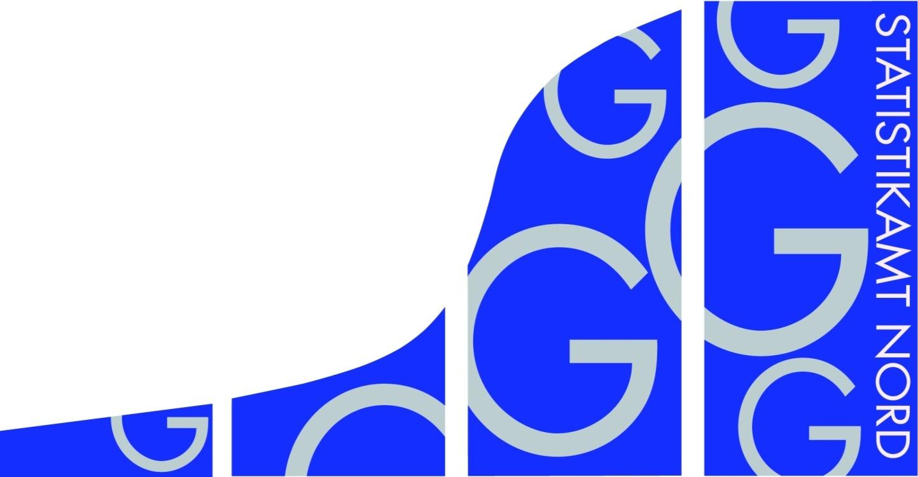
Statistisches Amt
für Hamburg und Schleswig-Holstein

 | STATISTISCHE BERICHTE
 | Kennziffer: G IV 1 - m 12/17 SH

 | Beherbergung im Reiseverkehr
 | in Schleswig-Holstein
 | Dezember 2017
 | - Vorläufige Ergebnisse -

 | Herausgegeben am: 21. Februar 2018

VO_3
Rechtsgrundlagen
Beherbergungsstatistikgesetz (BeherbStatG) vom 22. Mai 2002 (BGBl. I S.1642), zuletzt geändert durch Artikel 11 des Gesetzes vom 28. Juli 2015 (BGBl. I S. 1400), in Verbindung mit dem Bundesstatistikgesetz (BStatG) in der Fassung der Bekanntmachung vom 20. Oktober 2016 (BGBl. I S. 2394), sowie die Verordnung (EU) Nr. 692/2011 des Europäischen Parlaments und des Rates über die europäische Tourismusstatistik und zur Aufhebung der Richtlinie 95/57/EG des Rates (ABl. L 192 vom 22.7.2011, S. 17).
Abgrenzung der Reisegebiete
Nordsee
Alle Gemeinden auf dem Festland zwischen der deutsch-dänischen Grenze und dem Nord-Ostsee-Kanal, die unmittelbar an der Nordsee bzw. Elbe liegen, einschl. der Gemeinden im Innern der Halbinsel Eiderstedt, alle Gemeinden auf den nordfriesischen Inseln, die Hallig-Gemeinden sowie Helgoland.
Ostsee
Alle Gemeinden zwischen der deutsch-dänischen Grenze und der Grenze zu Mecklenburg-Vorpommern, die unmittelbar an der Ostsee liegen, einschl. der Gemeinden auf Fehmarn.
Holsteinische Schweiz
21 Gemeinden in den Kreisen Plön, Ostholstein und Segeberg.
Übriges Schleswig-Holstein
Alle Gemeinden, die den drei vorgenannten Reisegebieten nicht angehören.
Hinweis
In Folge einer Berichtskreisüberprüfung sind Vorjahresvergleiche auf Gemeindeebene in einigen Regionen nur eingeschränkt möglich. Die betroffenen Tabellenfelder sind deshalb mit einem „x“ gekennzeichnet. Dadurch wird auch die Vergleichbarkeit in einigen Regionen beeinflusst.

TG5_1
Grafik 1: Anzahl der angebotenen Betten in Schleswig-Holstein
 | 2017 | 2016
Januar | 139027 | 134392
Februar | 139239 | 134236
März | 150687 | 153180
April | 167713 | 162837
Mai | 174055 | 168879
Juni | 176457 | 172637
Juli | 182393 | 174178
August | 188334 | 175434
September | 193258 | 173135
Oktober | 189228 | 164181
November | 172272 | 144592
Dezember | 171814 | 142758

Grafik 2: Ankünfte in Schleswig-Holstein in Tausend
 | 2017 | 2016
Januar | 264826 | 245865
Februar | 317453 | 321172
März | 428573 | 476687
April | 640026 | 490831
Mai | 753521 | 793441
Juni | 896995 | 788407
Juli | 1100643 | 1065529
August | 994784 | 982065
September | 830342 | 784786
Oktober | 677910 | 648274
November | 412819 | 380327
Dezember | 417266 | 374908

Grafik 3: Übernachtungen in Schleswig-Holstein in Tausend
 | 2017 | 2016
Januar | 897577 | 858715
Februar | 1014518 | 1013616
März | 1392254 | 1715851
April | 2320500 | 1677583
Mai | 2682742 | 2842846
Juni | 3416039 | 2996312
Juli | 4828562 | 4648328
August | 4795629 | 4681741
September | 3217574 | 2955384
Oktober | 2669133 | 2477889
November | 1335705 | 1198475
Dezember | 1321626 | 1137684

